Hoja1
Figura | Descripcion | Figura | Descripcion

 | Indica el inicio del diagrama de flujo |  | Indica el fin del Algoritmo

 | Lectura de los datos de entrada que el usuario introduce de forma manual | 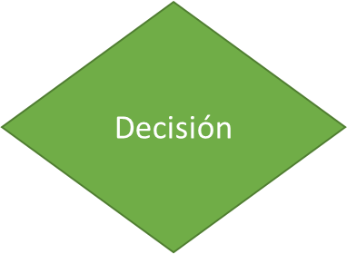 | valida una condicion y toma una decision en funcion de que si se cumple la condicion toma un camino o no se cumple toma otro camino

 | permite realizar la declaracion de Variables y Asignacion de datos |  | Decisión multiple almacena un valor de carácter o entero para poder seleccionar una opcion de un menu de opciones

 | Imprime un mensaje puede ser una indicacion o la escritura de los datos de salida |  | llama a otras funciones a ejecutar como subritunas

 | Permite realizar operaciones necesarias para el proceso u asignaciones |  | Conexión entre diferentes paginas

 |  |  | Conexión dentro de la misma pagina

